Toelichting
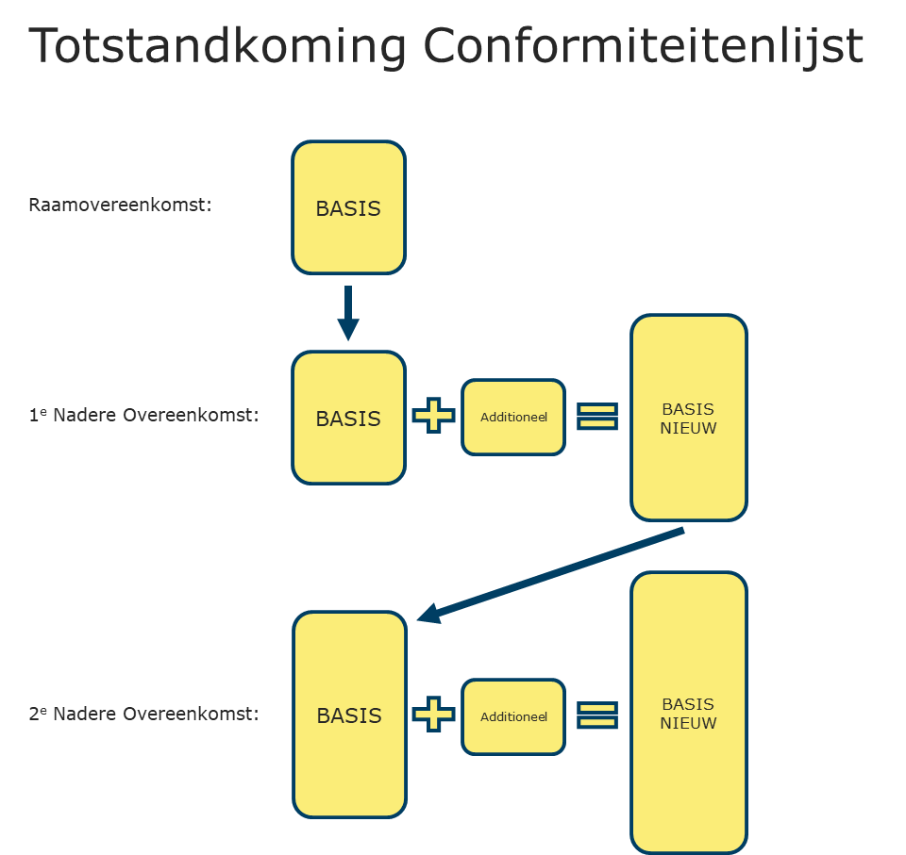
1. Toelichting conformiteitenlijst
1.1. Conformiteitenlijst bij de Raamovereenkomst
Bijlage 04, dit document, is de conformiteitenlijst. De conformiteitenlijst is het gunningscriterium kwaliteit en bestaat uit alle wensen op ROK-niveau. Voor iedere wens kan Inschrijver punten behalen voor het gunningscriterium kwaliteit. Bij het indienen van de offerte voor de Raamovereenkomst moet Inschrijver in deze conformiteitenlijst aangeven of Inschrijver zich conformeert aan de wens.
Bij het toekennen van punten op wensen aan Inschrijver wordt gebruik gemaakt van beoordelingsmethode A en beoordelingsmethode B. Bij iedere wens is van tevoren vastgelegd welke methodiek (A of B) wordt gebruikt.
Naast de wensen zijn er enkele “Vragen” geformuleerd in Bijlage 02 Specificatie van de Prestatie. De Vragen zijn onderdeel van de Inschrijving, maar worden niet beoordeeld en bevatten geen instructie.
1.2. Conformiteitenlijst bij de Nadere overeenkomst
In Bijlage 11 - Gunningsprocedure NOK van de aanbesteding CDR2023|VMDL is geformuleerd, hoe een Nadere overeenkomst wordt gegund op basis van de Conformiteitenlijst (gunningscriterium 'Kwaliteit') en 'Prijs'.
Voor het gunningscriterium ‘Kwaliteit’ is de Conformiteitenlijst (Bijlage 04 – Conformiteitenlijst) leidend. Bij elke nadere oproep tot mededinging levert Inschrijver deze ingevuld aan. Het aantal punten dat Inschrijver op ‘Kwaliteit’ in een nadere oproep tot mededinging kan behalen, bestaat uit 2 onderdelen: Basis, en Additioneel. In Bijlage 11 is de werking van de Conformiteitenlijst uiteengezet.
1.3 Conformiteitenlijst beoordelen
Het BPKV-criterium kwaliteit bestaat uit wensen die tezamen voor 70% meewegen in de totale eindscore op het criterium kwaliteit. Een wens wordt beoordeeld conform methode A of conform methode B - zie Beschrijvend Document voor toelichting methode A/B. In deze Bijlage is van tevoren vastgelegd of de betreffende wens conform methode A of conform methode B wordt beoordeeld.
1.4 Vragen
In Bijlage 02 Specificatie van de Prestatie zijn twaalf (12) “Vragen” opgenomen. De vragen zijn individueel herkenbaar aan een codering met de hoofdletter V in combinatie met een oplopend volgnummer zoals [T-V 1]. Vragen zijn onderdeel van de Inschrijving, maar worden niet beoordeeld en bevatten geen instructie. Inschrijver wordt verzocht om de beantwoording op de vragen in een document op te leveren. Het tabblad 'Checklist vragen' omvat de vragen uit Bijlage 02.

